상품제안서
노터치클립 1P | 상품코드: S29984

 |  |  |  |  |  |  | 02-713-8555 | www.synergygift.co.kr
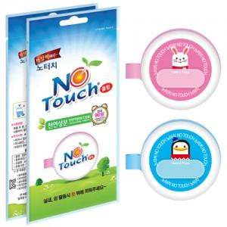

【상세/제작정보】 | <p>원형스티커-사이즈:30*30mm&nbsp;</p>

【인쇄/포장옵션】 | 스티커 / 전용케이스비닐

【공급단가】 | 수량 | 500~ | 1,000~ | 3,000~ | 5,000~ | 10,000~
*VAT별도 | 단가 | 1,800원 | 1,740원 | 1,680원 | 1,620원 | 1,560원

【상품 URL】 | https://www.synergygift.co.kr:443/src/goods_detail.php?gdno=29984

